data
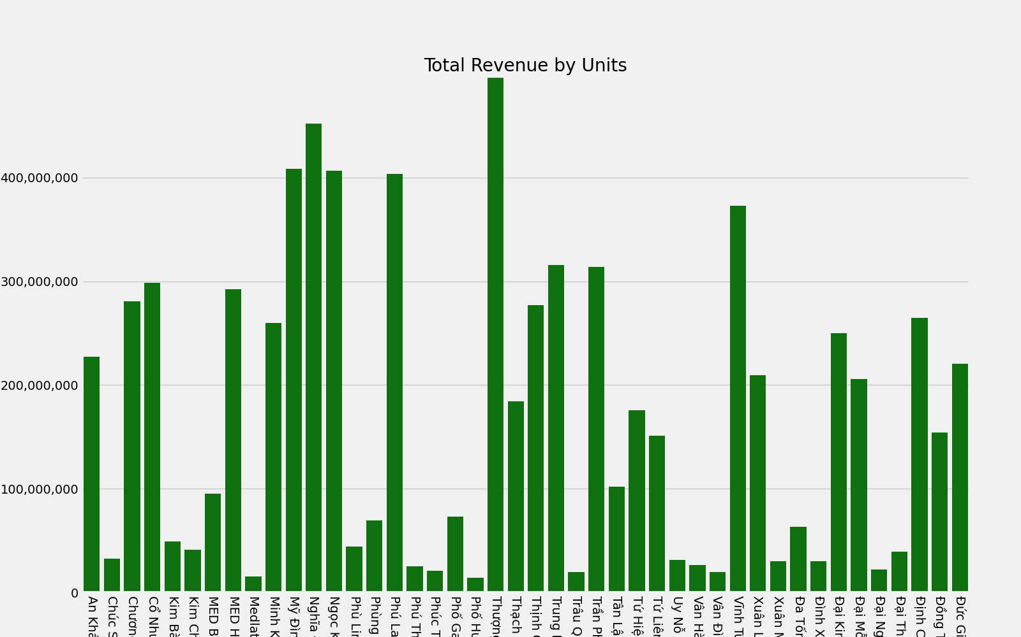
VanPhong | TongTienBL | Total Revenue by Units
An Khánh - Hoài Đức | 227534500
Chúc Sơn - Chương Mỹ | 32475500
Chương Dương - Hoàn Kiếm | 280729500
Cổ Nhuế - Bắc Từ Liêm | 298742500
Kim Bài - Thanh Oai | 49382000
Kim Chung - Đông Anh | 40854000
MED Bắc Ninh Tại nhà | 95409000
MED HCM Tại nhà | 292228000
Medlatec Phú Thọ | 15619500
Minh Khai - Bắc Từ Liêm | 260093000
Mỹ Đình - Nam Từ Liêm | 408777400
Nghĩa Đô - Cầu Giấy | 451889500
Ngọc Khánh - Ba Đình | 406424500
Phù Linh - Sóc Sơn | 44505000
Phùng - Đan Phượng | 69561500
Phú La - Hà Đông | 403764500
Phú Thị - Gia Lâm | 24897000
Phúc Tiến - Phú Xuyên | 20784000
Phố Ga - Thường Tín | 73183000
Phố Huyện - Quốc Oai | 13980000
Thượng Đình - Thanh Xuân | 497548000
Thạch Bàn - Long Biên | 183975500
Thịnh Quang - Đống Đa | 276997000
Trung Hòa - Cầu Giấy | 315814000
Trâu Quỳ - Gia Lâm | 19694000
Trần Phú - Hoàng Mai | 314121000
Tân Lập - Đan Phượng | 101912000
Tứ Hiệp - Thanh Trì | 175644000
Tứ Liên - Tây Hồ | 150897000
Uy Nỗ - Đông Anh | 31154000
Vân Hà - Đông Anh | 26638500
Vân Đình - Ứng Hòa | 19799000
Vĩnh Tuy - Hai Bà Trưng | 372631750
Xuân La - Tây Hồ | 209222000
Xuân Mai - Chương Mỹ | 30387000
Đa Tốn - Gia Lâm | 63338500
Đình Xuyên - Gia Lâm | 30126000
Đại Kim - Hoàng Mai | 250019000
Đại Mỗ - Nam Từ Liêm | 205929500
Đại Nghĩa - Mỹ Đức | 22098000
Đại Thịnh - Mê Linh | 39275000
Định Công - Hoàng Mai | 264554500
Đồng Tâm - Hai Bà Trưng | 154393080
Đức Giang - Long Biên | 220365100

